Лист1
ПРЕТЕНЗИЯ

Для точного определения нашей продукции - сфотографируйте и приложите фото этикетки, размещенной на светильнике
Пример внешнего вида этикетки |  | Фото этикетки с вашего светильника
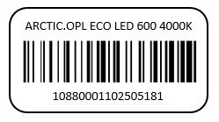

Фамилия | Имя |  |  | Отчество

Телефон | e-mail |  |  | Должность

Количество товара ненадлежащего качества (шт.): |  |  | 10-тизначный код товара (если нет фото этикетки):

Наименование продукции (если нет фото этикетки):

Наименование объекта: |  |  | Точный адрес объекта:
 |  |  | Страна:
 |  |  | Регион
 |  |  | Город / Нас. пункт:
 |  |  | Улица:
 |  |  | Дом/Строение:
Находился ли товар в эксплуатации |  |  | Дата ввода в эксплуатацию:

Выберите из выпадающего списка причину обращения

Подробное описание выявленных недостатков и возможных причин их возникновения

Комментарии

